상품제안서
국산 뉴모던락웨이브 칼라 텀블러 | 상품코드: S26095

 |  |  |  |  |  |  | 02-713-8555 | www.synergygift.co.kr
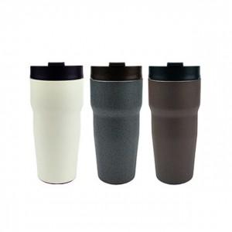 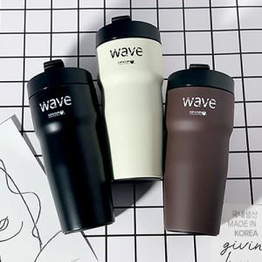

【상세/제작정보】

【인쇄/포장옵션】 | 실크, 레이저 / 시판박스

【공급단가】 | 수량 | 50~ | 300~ | 500~ | 1,000~ | 3,000~
*VAT별도 | 화이트 | 10,530원 | 10,360원 | 10,120원 | 9,720원 | 9,310원
 | 블랙 | 10,530원 | 10,360원 | 10,120원 | 9,720원 | 9,310원
 | 초코 | 10,530원 | 10,360원 | 10,120원 | 9,720원 | 9,310원

【상품 URL】 | https://www.synergygift.co.kr:443/src/goods_detail.php?gdno=26095

